Sheet1
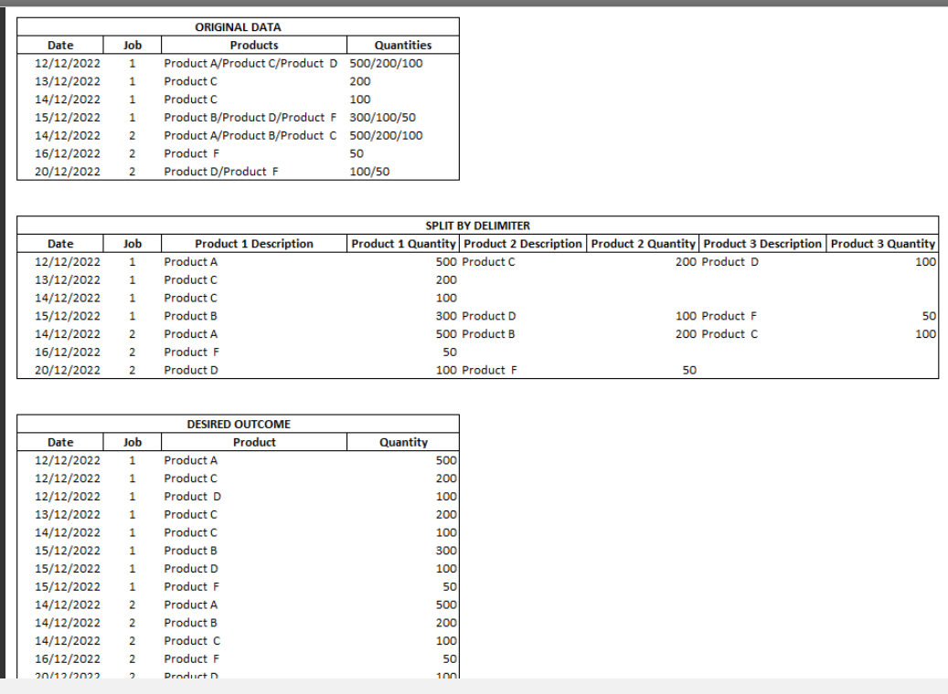
Company | PO_No | PO_Line_No | PO_Items | PO_Amount
A | PO_A | 1 / 2 / 3 | A1 / A2 / A3 | 20 / 10 / 25
B | PO_B | 1 | B1 | 46
C | PO_C | 1 / 2 | C1 / C2 | 56 / 9
D | PO_D | 1 / 2 / 3 / 4 | D1 / D2 / D3 / D4 | 12 / 8 / 7 / 23

Sheet2
PROBLEM
Company | PO_No | PO_Line_No | PO_Items | PO_Amount | Company | PO_No | PO_Line_No | PO_Items | PO_Amount | Prepare ThirdToOnward |  |  |  | Prepare First Two Col |  |  | Result |  |  |  |  |  | fx_OneRow
A | PO_A | 1 / 2 / 3 | A1 / A2 / A3 | 20 / 10 / 25 | A | PO_A | 1 | A1 | 20 | 1 | B1 | 46 |  | B | PO_B |  | B | PO_B | 1 | B1 | 46
B | PO_B | 1 | B1 | 46 | A | PO_A | 2 | A2 | 10
RESULT
B | PO_B1 | 1 / 2 | B11 / B12 | 35 / 48 | A | PO_A | 3 | A3 | 25
C | PO_C | 1 / 2 | C1 / C2 | 56 / 9 | A | Total Items | 3 | Total Amount | 55
D | PO_D | 1 / 2 / 3 / 4 | D1 / D2 / D3 / D4 | 12 / 8 / 7 / 23 | B | PO_B | 1 | B1 | 46

 |  |  |  |  | B | PO_B1 | 1 | B11 | 35
 |  |  |  |  | B | PO_B1 | 2 | B12 | 48 | Header
 |  |  |  |  | B | Total Items | 3 | Total Amount | 129 | Company | PO_No | PO_Line_No | PO_Items | PO_Amount
 |  |  |  |  | C | PO_C | 1 | C1 | 56
 |  |  |  |  | C | PO_C | 2 | C2 | 9 | OnlyData
 |  |  |  |  | C | Total Items | 2 | Total Amount | 65 | A | PO_A | 1 / 2 / 3 | A1 / A2 / A3 | 20 / 10 / 25
 |  |  |  |  | D | PO_D | 1 | D1 | 12 | B | PO_B | 1 | B1 | 46
 |  |  |  |  | D | PO_D | 2 | D2 | 8 | B | PO_B1 | 1 / 2 | B11 / B12 | 35 / 48
 |  |  |  |  | D | PO_D | 3 | D3 | 7 | C | PO_C | 1 / 2 | C1 / C2 | 56 / 9
 |  |  |  |  | X | PO_D | 4 | D4 | 23 | D | PO_D | 1 / 2 / 3 / 4 | D1 / D2 / D3 / D4 | 12 / 8 / 7 / 23
Prepare the result table from problem table. Insert the Total Items and Total Amount for all companies.
 |  |  |  |  | D | Total Items | 4 | Total Amount | 50
 |  |  |  |  |  |  |  |  |  | UniqueCompany | Filter For | FilteredData |  |  |  |  | OutputForOneGroup |  |  |  |  | Total Items | Total Amounts |  |  |  |  |  | fx_ForOneGroup
 |  |  |  |  |  |  |  |  |  | A | B | B | PO_B | 1 | B1 | 46 | B | PO_B | 1 | B1 | 46 | 3 | 129 | B | PO_B | 1 | B1 | 46
 |  |  |  |  |  |  |  |  |  | B |  | B | PO_B1 | 1 / 2 | B11 / B12 | 35 / 48 | B | PO_B1 | 1 | B11 | 35 |  |  | B | PO_B1 | 1 | B11 | 35
 |  |  |  |  |  |  |  |  |  | C |  |  |  |  |  |  | B | PO_B1 | 2 | B12 | 48 |  |  | B | PO_B1 | 2 | B12 | 48
 |  |  |  |  |  |  |  |  |  | D |  |  |  |  |  |  |  |  |  |  |  |  |  | B | Total Items | 3 | Total Amount | 129
 |  |  |  |  |  |  |  |  |  | Final Result
 |  |  |  |  |  |  |  |  |  | Company | PO_No | PO_Line_No | PO_Items | PO_Amount |  | Company | PO_No | PO_Line_No | PO_Items | PO_Amount
 |  |  |  |  |  |  |  |  |  | A | PO_A | 1 | A1 | 20 |  | A | PO_A | 1 | A1 | 20
 |  |  |  |  |  |  |  |  |  | A | PO_A | 2 | A2 | 10 |  | A | PO_A | 2 | A2 | 10
 |  |  |  |  |  |  |  |  |  | A | PO_A | 3 | A3 | 25 |  | A | PO_A | 3 | A3 | 25
 |  |  |  |  |  |  |  |  |  | A | Total Items | 3 | Total Amount | 55 |  | A | Total Items | 3 | Total Amount | 55
 |  |  |  |  |  |  |  |  |  | B | PO_B | 1 | B1 | 46 |  | B | PO_B | 1 | B1 | 46
 |  |  |  |  |  |  |  |  |  | B | PO_B1 | 1 | B11 | 35 |  | B | PO_B1 | 1 | B11 | 35
 |  |  |  |  |  |  |  |  |  | B | PO_B1 | 2 | B12 | 48 |  | B | PO_B1 | 2 | B12 | 48
 |  |  |  |  |  |  |  |  |  | B | Total Items | 3 | Total Amount | 129 |  | B | Total Items | 3 | Total Amount | 129
 |  |  |  |  |  |  |  |  |  | C | PO_C | 1 | C1 | 56 |  | C | PO_C | 1 | C1 | 56
 |  |  |  |  |  |  |  |  |  | C | PO_C | 2 | C2 | 9 |  | C | PO_C | 2 | C2 | 9
 |  |  |  |  |  |  |  |  |  | C | Total Items | 2 | Total Amount | 65 |  | C | Total Items | 2 | Total Amount | 65
 |  |  |  |  |  |  |  |  |  | D | PO_D | 1 | D1 | 12 |  | D | PO_D | 1 | D1 | 12
 |  |  |  |  |  |  |  |  |  | D | PO_D | 2 | D2 | 8 |  | D | PO_D | 2 | D2 | 8
 |  |  |  |  |  |  |  |  |  | D | PO_D | 3 | D3 | 7 |  | D | PO_D | 3 | D3 | 7
 |  |  |  |  |  |  |  |  |  | D | PO_D | 4 | D4 | 23 |  | D | PO_D | 4 | D4 | 23
 |  |  |  |  |  |  |  |  |  | D | Total Items | 4 | Total Amount | 50 |  | D | Total Items | 4 | Total Amount | 50

